Sheet1
彩虹街道社区防灾减灾救灾能力“十个有”建设物资报价单
序号 | 物品名称 | 规格 | 数量及单位
1 | 居委组织体系： 1.防灾减灾救灾组织机构图 2..防灾减灾救灾工作制度 3.灾害监测预警制度 4.脆弱人群帮扶制度 5.防灾减灾救灾宣传培训制度 6.防灾减灾救灾物资管理制度 7.应急预案、灾害应急处置流程图 | 电子制度（使用各社区原有电子屏显示，符合荔湾区应急局公示内容和格式，只需要JPG图片） | 11套
2 | 应急值班值守系统 | 应急值班值守系统：1、预装广东省应急管理值班值守系统，满足同省、市、区、街道各级应急值班室互联互通。2 一体机23.8寸 ，配置不低于参数：处理器：英特尔G6900，内存：8G内存，硬盘 ：250G固态，商务键鼠套装,高清摄像头带拾音对讲+小音响,，提供高清视频输出接口。3.提供中国质量认证中心出具的中国国家强制性产品认证证书（CCC）扫描件）。4.提供二年维保。 | 11套
3 | 对讲机 | 1.清晰音质、坚固耐用、小巧轻便、最大通话距离不少于3公里、防水（可对接区应急局频率和街道自用频率）， 2.数字对讲机采用高新材质，多重防护坚实耐用，符合人体工学设计，手感更好； 3.无需流量卡，一次购机，终身使用，节约用户使用成本；第二代数字通讯技术N-DMR，高配性能， 4.楼层比配神器，5W大功率，4000nAh大容量，3-5公里两机互联，30级连跳，自动wifi式互联组网，负3到30层自由对讲，地下室/隧道酒店/工厂/郊区。 5.外观尺寸：《55*125*35mm 6.电池容量：4000mAh（通话1200分钟，待机30小时）7.无线写频，二次加密，永不串台。 | 55台
4 | 灾害隐患点警示标志 | 60厘米×30厘米，铝合金或亚克力材质 | 10块
5 | 应急疏散路径图 | 100厘米×70厘米，铝合金或亚克力材质 | 10块
6 |  | 应急避难场所导向标志：60厘米×30厘米，绿底、白图形，绿色采用C61M0Y100K0，白色采用C0M0Y0K0，统一采用中英对照，汉字使用规范汉字，且应排在其他文字上方，英文字母全部大写，字体统一采用黑体,汉字高8厘米，英文字高4厘米。 | 22块
7 | 灾害风险地图 | 220厘米×120厘米，5mm厚透明进口亚克力材质，UV喷印亚克力材料制作 | 2块
8 | 强光手电筒 | 提供强光、远光照明，防水好、可充电，持续照明6小时以上。高亮LED 灯珠，续航约8小时以上；射程200米以上；可选档次强光、中光、爆闪；防水等级：日常防水；外壳材质：铝合金；充电锂电池18650,》1800MA | 330支
9 | 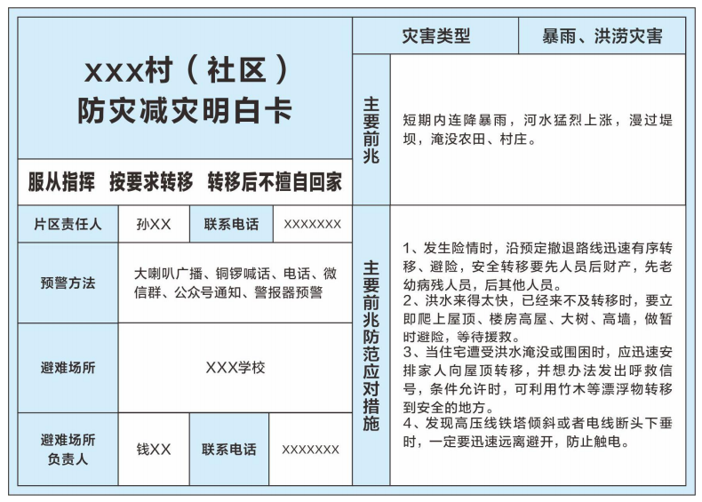 | 行政村（社区）防灾减灾明白卡：尺寸为14.8厘米×10.5厘米，环保、300克铜版,耐用的纸质材料制作。 | 2000张
10 | 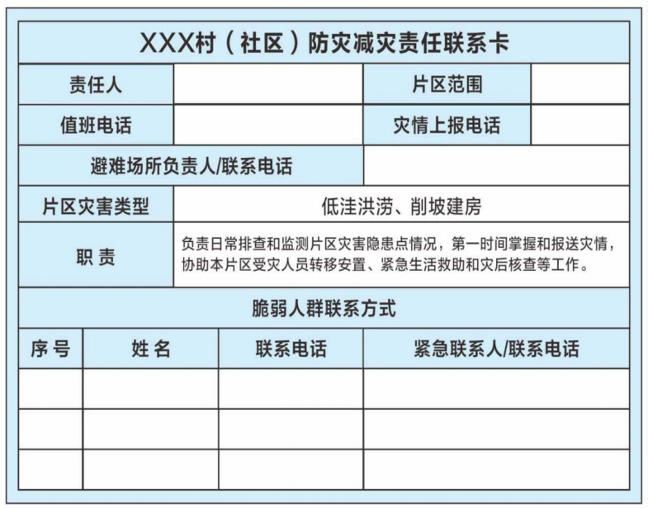 | 行政村（社区）防灾减灾责任卡：尺寸为10.5厘米×7.4厘米，环保、300克铜版,正反面设计，耐用的纸质材料制作 | 2000张
11 | 防灾减灾手册 | 图文并茂的、通俗易懂的、简明扼要的介绍灾害事故科普知识和避险自救措施，环保、耐用纸质材料。 | 1100本
报价单位： 总报价：
注：1、所有物资均需包安装或张贴。报价需包括设计、制作、材料、运输及安装人工费。2、以上建设物资需要满足市、区应急部门验收标准和连通测试。

